Croquis
6. Croquis del Centro de Trabajo
Se debe indicar la ubicación de puestos de trabajo o vías de tránsito donde ocurre la exposición más desfavorable de cada GES, nombre y ubicación de principales fuentes que influyen en cada GES, y la posición de medición.

Centro de Manejo de Residuos (Bodega IMAR)

Máquina Enfardadora
Camión Carrozado

Zona de fardos
Patio

Operador Grúa Horquilla
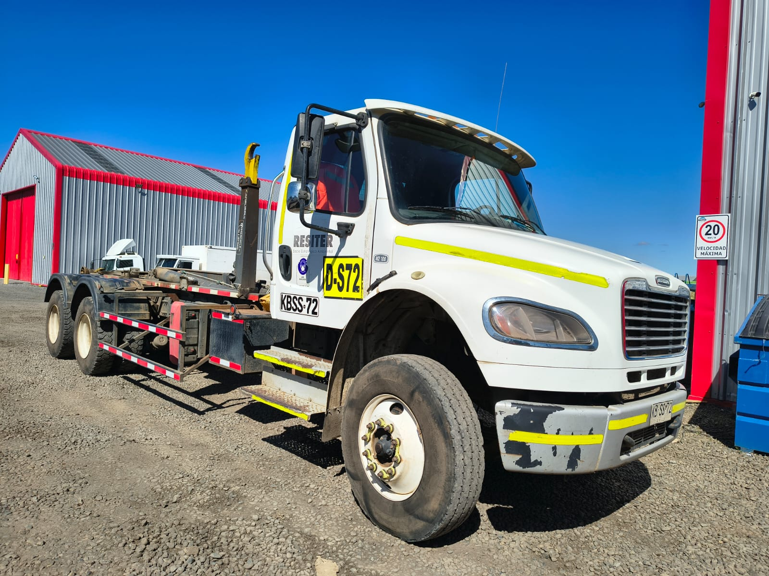
Operador Máquina Enfardadora
Camión Ampliroll

